상품제안서
파스텔 암막 장우산 8K 자동우산(UPF50+) | 상품코드: F22376

 |  |  |  |  |  |  | 02-412-0044 | www.easy1.co.kr
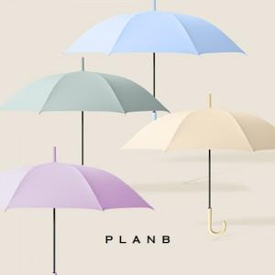

【상세/제작정보】

【인쇄/포장옵션】 | 실크 / 종이케이스

【공급단가】 | 수량 | 100~ | 300~ | 500~ | 1,000~ | 3,000~
*VAT별도 | 단가 | 9,480원 | 9,320원 | 9,080원 | 8,920원 | 8,690원

【상품 URL】 | https://dev.easy1.co.kr:443/src/goods_detail.php?gdno=22376

